Sheet1
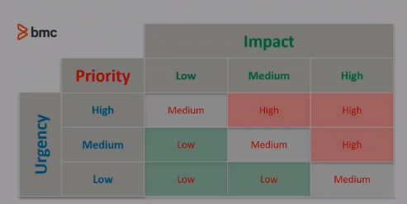
 |  | tempo de espera
 | Niveis | 0-20% | 20-40% | 40-60% | 60-80% | 80+% | 100+%
 | 5 | 9 | 19 | 20 | 23 | 25 | 30
 | 4 | 8 | 14 | 18 | 21 | 24 | 29
 | 3 | 4 | 10 | 15 | 17 | 22 | 28
 | 2 | 2 | 5 | 11 | 12 | 16 | 27
 | 1 | 1 | 3 | 6 | 7 | 13 | 26

 | Pedido 1 |  |  | Pedido 2
Nivel | 4 |  | Nivel | 3
Tempo para acabar | 10 |  | Tempo Restante | -50

Tempo Maximo | 20
Tempo Decurrido | 30

 |  | 0

